차트
이름 | 코딩 | 영어 | 수학
A | 92 | 63 | 54
B | 51 | 68 | 80
C | 70 | 54 | 57
D | 63 | 66 | 59
E | 93 | 87 | 87
F | 82 | 97 | 92
G | 86 | 97 | 65
H | 93 | 52 | 82

성적표

이미지
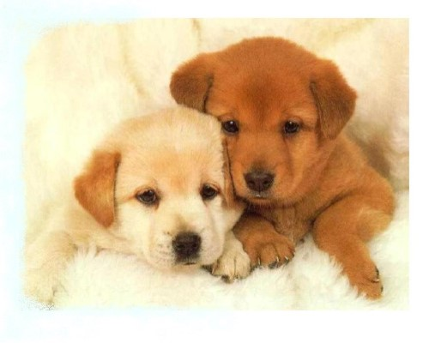
이름 | 코딩 | 영어 | 수학
A | 92 | 63 | 54
B | 51 | 68 | 80
C | 70 | 54 | 57
D | 63 | 66 | 59
E | 93 | 87 | 87
F | 82 | 97 | 92
G | 86 | 97 | 65
H | 93 | 52 | 82

